4.Bloques
LOTE 1 | REQUISITO MÍNIMO | PUNT. MÁXIMA | Valor numérico / detalles técnicos / página verificación oferta técnica
Bloques oficina y dirección |  | 3
Normativa
ISO 7170 Muebles - unidades de Almacenaje - Determinación de fuerza y durabilidad | Sí | -
ISO 7171 Muebles – unidades de Almacenaje - Determinación de estabilidad | Sí | -
UNE-EN 323 Tableros derivados de la madera. Determinación de la densidad | Sí | -
UNE 53173 Laminados decorativos de alta presión (HPL). Placas basadas en resinas termoestables. | Sí | -
UNE 23727-90 Ensayos de reacción al fuego de los materiales de construcción. Clasificación de los materiales utilizados en la construcción. | Sí | -
Características generales
Estructura compuesta de chapa metálica | Sí | -
Grosor (mm) ≥ | 0.80 | -
Grosor en la parte inferior (mm) ≥ | 1.00 | -
Colores mínimos disponibles: negro, blanco y gris claro | Sí | -
Todos los bordes estarán redondeados y no tendrán bordes cortantes ni aristas vivas | Sí | -
Todos los elementos metálicos, estructura y cuerpo cajones, deberán contar con capa de pintura en polvo de tratamiento anticorrosivo. | Sí | -
Ruedas: | - | -
Serán interiores para evitar golpes | Sí | -
Contarán con una con 5ª rueda antivuelco. | Sí | -
Características sistema de cajones
El sistema de guía para los cajones será por rodamiento para facilitar la apertura. | Sí | -
Deberán estar disponibles configuraciones que permitan, como mínimo, dos alturas de cajones: | Sí | -
Para material de escritorio altura aprox (cm) ±10% | 15 | -
Para carpetas colgantes ("archivo") de aproximadamente (cm) ±10% | 30 | -
Los cajones para carpeta colgante deberán permitir la apertura completa del cajón | Sí | -
Los cajones para carpetas colgantes contarán con un bastidor de soporte para las carpetas extraíble | Sí | -
Resto de cajones permitirán a apertura de, al menos, ¾ del tamaño del cajón | Sí | -
Sistema de bloqueo de apertura cuando otro cajón está abierto | Sí | -
Al menos uno de los cajones de 15 cm irá equipado de forma estándar con portalápices / bandeja independiente extraíble | Sí | -
Sistema de cajones de cada con cierre centralizado mediante cerradura con llave articulada | Sí | -
Los frentes de los cajones tendrán los siguientes acabados: madera color negro (bloques dirección) o metálico negro o metálico gris (contenedor CPU) | Sí | -
Cuerpo y frente de los cajones compuesta de chapa metálica | Sí | -
Grosor (mm) ≥ | 0.80 | -
Colores mínimos disponibles: negro | Sí | -
Sistema de apertura lateral de los cajones (sin tirador) | Sí | -
Configuraciones
Bloques rodantes auxiliares (buck) en dos cajanes (cajón+archivo) y tres cajones | Sí | -
Imágenes orientativas
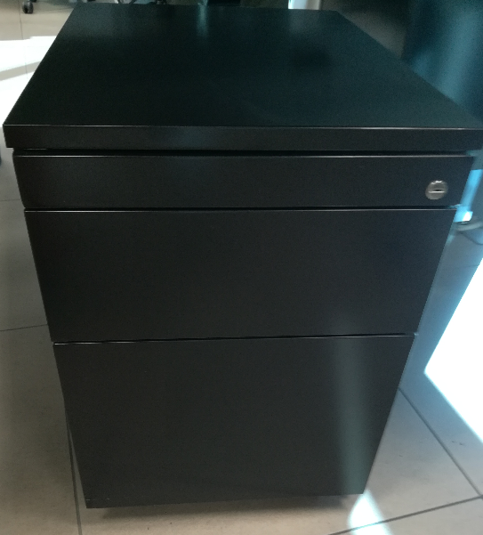

Características valorables |  | 3
Grado de ajuste a la línea de imagen | - | 0.50
Calidad del pintado de las partes metálicas (micras de pintura, propiedades) | - | 0.75
Material de la estructura, calidad y propiedades | - | 1.00
Material de los frentes de los cajones, calidad y propiedades | - | 0.75
Relación de medidas y configuraciones mínimas disponibles |  | Referencia | Marca / modelo / referencia
Bloque rodante metálico negro 40x58x60 h 1 cajon + 1 archivo | Sí | P0002253
Bloque rodante metálico negro 40x58x60 h 3 cajones | Sí | P0002254

7.Enfundadores paraguas
LOTE 1 | REQUISITO MÍNIMO |  | Valor numérico / detalles técnicos / página verificación oferta técnica
Enfundador de paragüas automático
Características generales
Enfundador automático de paraguas universal | Sí | -
Mecanismo no debe precisar de instalación ni corriente | Sí | -
Fundas de polietileno o equivalente | Sí | -
Acabados: acero inoxidable, satinado o plata | Sí | -
Dimensiones aproximadas
290 x 230 x 780 mm (L x W x H). | Sí | -
Imágenes orientativas:
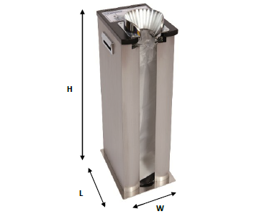

Relación de artículos |  | Referencia | Marca / modelo / referencia
Enfundador de paragüas | Sí | P0002487
Bolsas para enfundador de paragüas (1.000 bolsas) | Sí | P0002488

8.Lámparas de pie
LOTE 1 | REQUISITO MÍNIMO |  | Valor numérico / detalles técnicos / página verificación oferta técnica
Lámpara de pie
Características generales
Lámpara de pie con pantalla cónica de diseño sencillo y minimalista | Sí | -
Pantalla color blanco de tela | Sí | -
Mástil metálico inoxidable | Sí | -
Base de forma y material que garantice la estabilidad de la lámpara | Sí | -
Casquete para bombilla clásica | Sí | -
Potencia 60 W | Sí | -
Dimensiones aproximadas
Altura total ± 5% (mm) | 155 | -
Diámetro mayor de la pantalla, ± 10% (mm) | 45 | -
Imágenes orientativas:
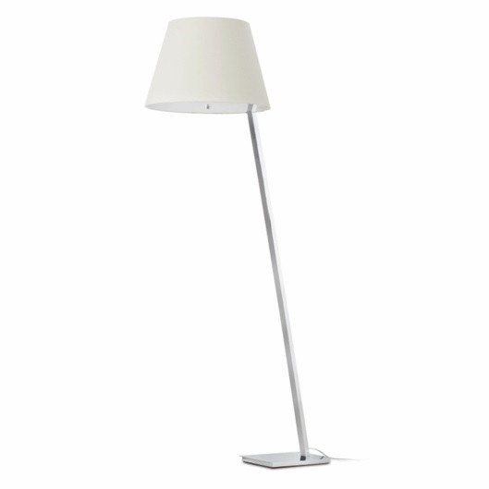
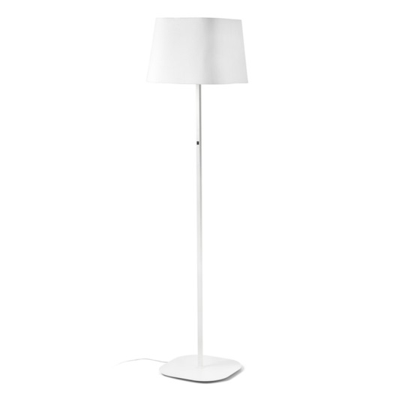

Relación de artículos |  | Referencia | Marca / modelo / referencia
Lámpara de de pie | Sí | P0004779

9.Mesas de centro
 |  | LOTE 1 | REQUISITO MÍNIMO |  | Valor numérico / detalles técnicos / página verificación oferta técnica
· Sobre de cristal transparente de, aproximadamente, 750x750x400 mm. |  | Mesas de centro para sala de espera
· Espesor del sobre de crista: mínimo, 10 mm. |  | Características generales
· Estructura metálica con pletina 20x10 mm de acero inoxidable. |  | Sobre de cristal transparente de, aproximadamente, 750x750x400 mm | Sí | -
· Tapa inferior en MDF o similar de, mínimo, 16 mm de espesor, lacado. |  | Espesor del sobre de cristal mínimo (mm) | 10 | -
· Patas de PVC o similar que faciliten su deslizamiento. |  | Estructuras y acabados acero inoxidable cepillado o brillante | Sí | -
Mesa de centro tapa de cristal | MOB | Imágenes orientativas:
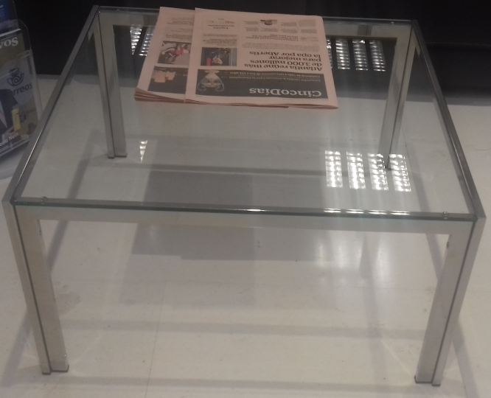

 |  | Relación de artículos |  | ref | Marca / modelo / referencia
 |  | Mesa de centro tapa de cristal | Sí | P0002441

10.Mesas dirección y reuniones
LOTE 1 | REQUISITO MÍNIMO | PUNT. MÁXIMA | Valor numérico / detalles técnicos / página verificación oferta técnica
Mesas de dirección y mesas de reuniones rectangulares |  | 4
Normativa
UNE EN 527-1 Mesas de trabajo y escritorios. Dimensiones | Sí | -
UNE EN 527-2 Mesas de trabajo. Requisitos mecánicos de seguridad | Sí | -
UNE-EN 323 Tableros derivados de la madera. Determinación de la densidad | Sí | -
UNE 53173 Laminados decorativos de alta presión (HPL). Placas basadas en resinas termoestables | Sí | -
UNE 23727-90 Ensayos de reacción al fuego de los materiales de construcción. Clasificación de los materiales utilizados en la construcción | Sí | -
Estructura
Perfiles metálicos rectangulares de: | Sí | -
Dimensiones (mm) ± 10% | 40x30 | -
Espesor (mm) ≥ | 2 | -
Patas metálicas de perfil cuadrado: | Sí | -
Dimensiones (mm) ± 10% | 50x50 | -
Espesor (mm) ≥ | 2 | -
Se valorará que las partes exteriores (frontal y lateral de cada pata) presenten sistemas embellecedores en los mismos acabados que el tablero | - | -
Contarán con niveladores antideslizantes | Sí | -
Posibilidad de contar con elementos estructurales que permitan la canalización vertical de las mesas. | Sí | -
Posibilidad de incorporar canaletas horizontales metálicas para cableado que permitan el alojamiento de cajas de conexión. | Sí | -
Todos los elementos metálicos de la estructura (bastidor, patas, etc.) contarán con tratamiento anticorrosivo que cumpla la normativa vigente de reacción al fuego UNE 23727-90. | Sí | -
Colores de los elementos metálicos: gris claro | Sí | -
Tableros
Aglomerado de partículas de madera encolado con resinas sintéticas y especialmente diseñado para aplicaciones que requieran alta resistencia a la flexión: | Sí | -
Espesor (mm) ≥ | 18 | -
Densidad (kg/m3) | 620 | -
Cara superior e inferior en hojas de madera de: | Sí | -
Color negro | Sí | -
Espesor mínimo (mm) | 0.8 | -
Canteado madera natural de 2 mm de espesor | Sí | -
Color mismo color madera | Sí | -
Posibilidad de incorporar tapas abatibles, para ubicar en distintas posiciones para acceso a caja de conexiones | Sí | -
Faldones
Posibilidad de incorporar faldones de fácil montaje y desmontaje independientes de la estructura | Sí | -
Construido en materiales y acabados homogéneos a los del resto de elementos | Sí | -
Alas
Posibilidad de de fácil montaje y desmontaje de alas, en ambos lados, para las mesas | Sí | -
El ala deberá ser con los mismos acabados y materiales que las mesas | Sí | -
Imágenes orientativas
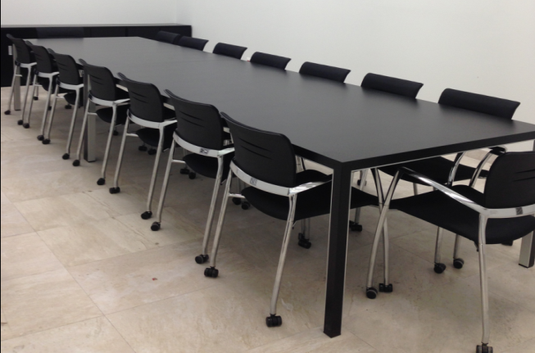
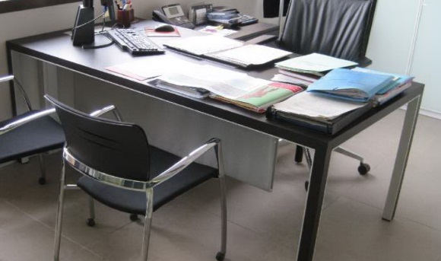

Características valorables |  | 4
Grado de ajuste a la línea de imagen | - | 0.50
Calidad del pintado de las partes metálicas (micras de pintura, propiedades) | - | 0.40
Material de la estructura, calidad y propiedades | - | 0.50
Material de las patas, calidad y propiedades. Se valorará que presenten embellecedores en mismos acabados que los tableros | - | 0.35
Nivel de regulación de altura de las patas | - | 0.20
Características, materiales y propiedades de elementos de canalización | - | 0.40
Densidad de los tableros > 620 kg/m3 | - | 0.50
Calidad, espesor y propiedades de los laminados y canteados | - | 0.50
Material de los faldones, calidad y propiedades | - | 0.40
Características y acabados de las tapas (se valorará que presenten los mismos acabados que los tableros) | - | 0.25
Relación de medidas y configuraciones mínimas disponibles |  | Referencia | Marca / modelo / referencia
Mesa dirección 200x100x74 madera negra | Sí | P0002334
Mesa dirección 180x90x74 madera negra | Sí | P0002335
Mesa reuniones 180x110 madera negra | Sí | P0002336
Mesa reuniones 240x110 madera negra | Sí | P0002337
Mesa reuniones 150x150 madera negra | Sí | P0002338
Mesa reuniones 300x160 madera negra | Sí | P0002339
Ala mesa dirección madera negra 80x60 | Sí | P0002346
Ala mesa dirección madera negra 100x60 | Sí | P0002347
Ala mesa dirección madera negra 120x60 | Sí | P0002348

12.Mesas de oficina y aux
LOTE 1 | REQUISITO MÍNIMO | PUNT. MÁXIMA | Valor numérico / detalles técnicos / página verificación oferta técnica
Mesas de oficina y auxiliares rectangulares |  | 4
Normativa
UNE EN 527-1 Mesas de trabajo y escritorios. Dimensiones | Sí | -
UNE EN 527-2 Mesas de trabajo. Requisitos mecánicos de seguridad | Sí | -
UNE-EN 323 Tableros derivados de la madera. Determinación de la densidad | Sí | -
UNE 53173 Laminados decorativos de alta presión (HPL). Placas basadas en resinas termoestables | Sí | -
UNE 23727-90 Ensayos de reacción al fuego de los materiales de construcción. Clasificación de los materiales utilizados en la construcción | Sí | -
UNE-EN 1023-1 Mobiliario de oficina. Biombos. Parte 1: Dimensiones | Sí | -
UNE-EN 1023-2 Mobiliario de oficina. Biombos. Parte 2: Requisitos de seguridad mecánica | Sí | -
Estructura
Perfiles metálicos rectangulares de: | Sí | -
Dimensiones (mm) ± 10% | 50x30 | -
Espesor (mm) ≥ | 1.5 | -
Patas metálicas de perfil cuadrado: | Sí | -
Dimensiones (mm) ± 10% | 50x50 | -
Espesor (mm) ≥ | 2 | -
Contarán con niveladores antideslizantes | Sí | -
Cuando se requiera contarán con elementos estructurales que permitan la canalización vertical de las mesas. | Sí | -
...
Permitirá la posibilidad de ubicarse tanto para separación longitudinalcomo lateral para todas las dimensiones de mesa solicitadas | Sí | -
Fabricado en metacrilato o similar | Sí | -
Color blanco, totalmente opaco | Sí | -
Altura máxima (mm) ±10% | 300 | -
Configuraciones
Se deberá ofertar una misma serie que permita múltiples configuraciones de distintas medidas: | Sí | -
Mesas individuales operativas de trabajo (con faldón y elecctrificación) | Sí | -
Conjuntos de dos o cuatro mesas operativas, unidadas lateralmente y/o enfrentadas que permitan incorporar paneles separadores verticales | Sí | -
Mesas independientes auxiliares (sin faldón y electrificación) | Sí | -
Imágenes orientativas
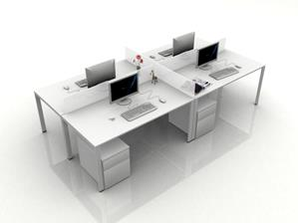
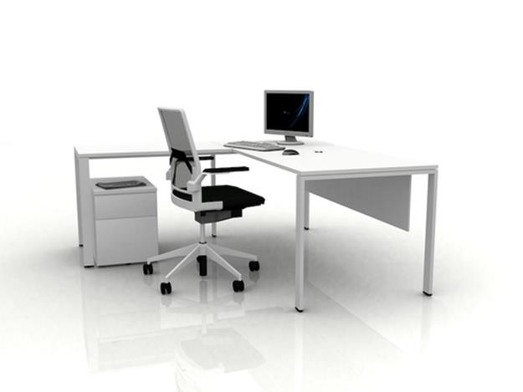

Características valorables |  | 4.00
Grado de ajuste a la línea de imagen | - | 0.50
Calidad del pintado de las partes metálicas (micras de pintura, propiedades) | - | 0.40
Material de la estructura, calidad y propiedades | - | 0.50
Material de las patas, calidad y propiedades | - | 0.35
Nivel de regulación de altura de las patas | - | 0.20
Características, materiales y propiedades de elementos de canalización | - | 0.40
Densidad de los tableros > 620 kg/m3 | - | 0.50
Calidad, espesor y propiedades de los laminados y canteados | - | 0.50
Material de los faldones, calidad y propiedades | - | 0.40
...

13.Percheros dirección
LOTE 1 | REQUISITO MÍNIMO |  | Valor numérico / detalles técnicos / página verificación oferta técnica
Perchero de dirección
Características generales
Perchero metálico de pie | Sí | -
Acabados en metal satinado | Sí | -
Al menos 4 perchas | Sí | -
Paragüero integrado en plancha metálica | Sí | -
Similar ó equivalente a perchero "Vilagrasa mod. Gemma Bernal" | Sí | -
Imágenes orientativas:
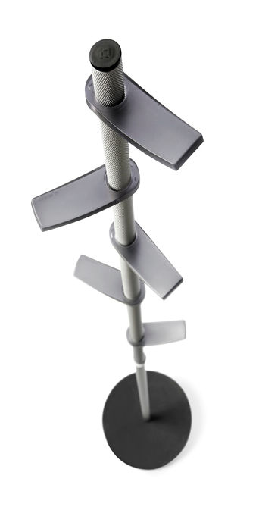

Relación de artículos |  | ref | Marca / modelo / referencia
Perchero-paragüero dirección | Sí | P0002489

20.Taburetes altos
...
LOTE 1 | REQUISITO MÍNIMO | PUNT. MÁXIMA | Valor numérico / detalles técnicos / página verificación oferta técnica
EN 11012 Sillas, sillones y taburetes. Métodos de ensayo para determinar la resistencia estructural | Sí | -
EN 11021 Sofás para uso doméstico y público. Características funcionales y especificaciones | Sí | -
UNE 23727-90 Ensayos de reacción al fuego de los materiales de construcción. Clasificación de los materiales utilizados en la construcción | Sí | -
Características generales
Taburete alto giratorio tipo cafetería | Sí | -
Altura aproximada ± 3% (mm) | 85 | -
Asiento con forma anatómica, en material resistente (polipropileno o similar) color blanco ó gris claro | Sí | -
Estructura/patas en metal inoxidable sin ruedas compuesta de varios radios | Sí | -
Reposapiés en metal inoxidable | Sí | -
Imágenes orientativas:
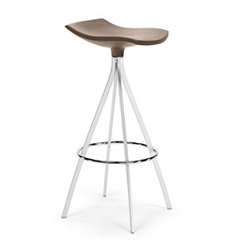
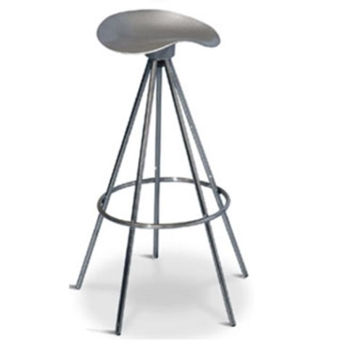

Características valorables |  | 0.50
Grado de ajuste a la línea de imagen | - | 0.15
Material del asiento, propiedades y características | - | 0.15
Material de los elementos estructurales, propiedades, características y acabados | - | 0.20
Relación de medidas aprox. y configuraciones mínimas (ancho x fondo x alto) |  | Referencia | Marca / modelo / referencia
Taburete giratorio alto | Sí | P0002447

